Sheet1
序号 | 姓名 | 手机号 | 订单号 | 数量 | 金额 | 截图
1 | 周玉瑕 | 13761301327/ 19928462154 | 6929323073716557693 6929349443445266301 | 2 | 86 |  | 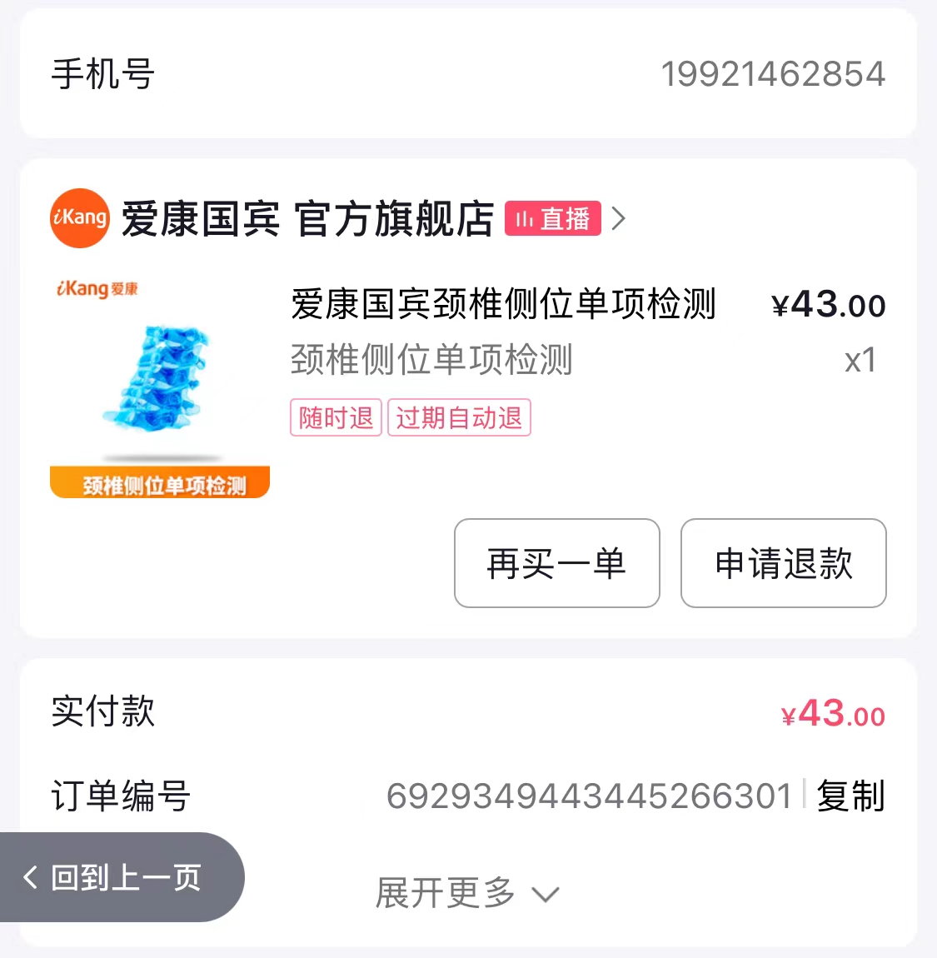
2 | Kiki | 13764101313 | 6929338023580407561 6929351844850833162 6929323114084308203 6929340535107425623 | 4 | 172
3 | 孙淇 | 13761695019 | 6929349491256727017 | 1 | 43
4 | doris | 15801714115 | 6929331662004950218 | 1 | 43 | 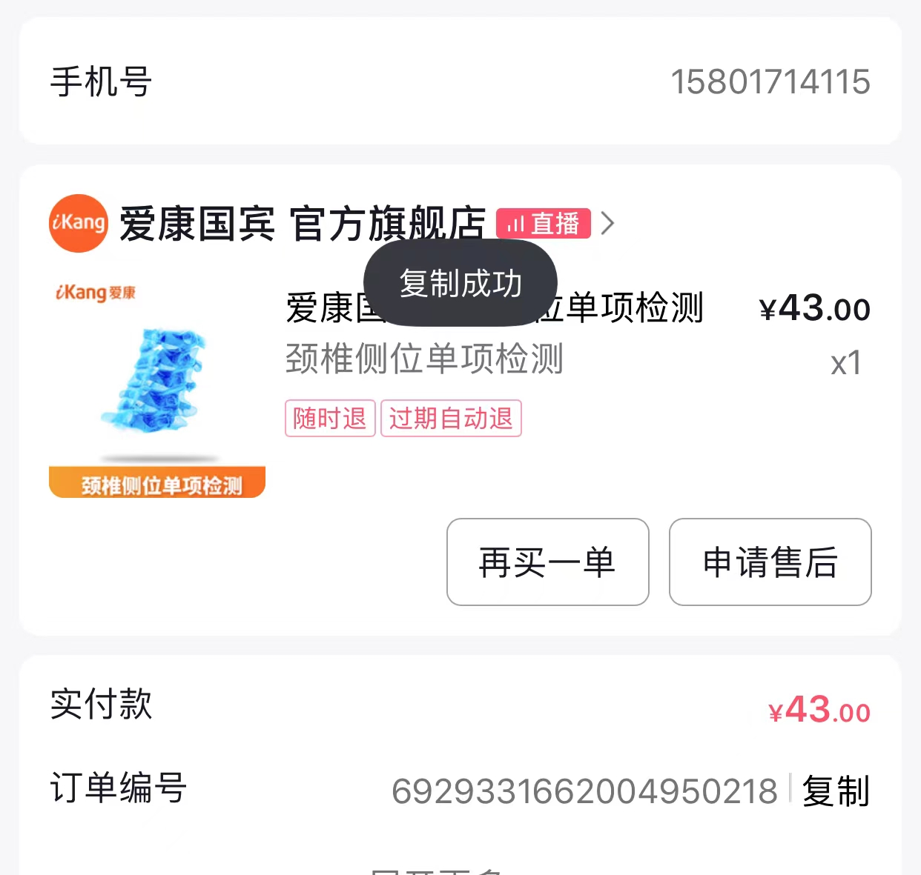
5 | Yuki | 13818687247 | 6929354034752133032 | 1 | 43
6 | Evily | 13917437871 | 6929351779053081958 | 1 | 43 | 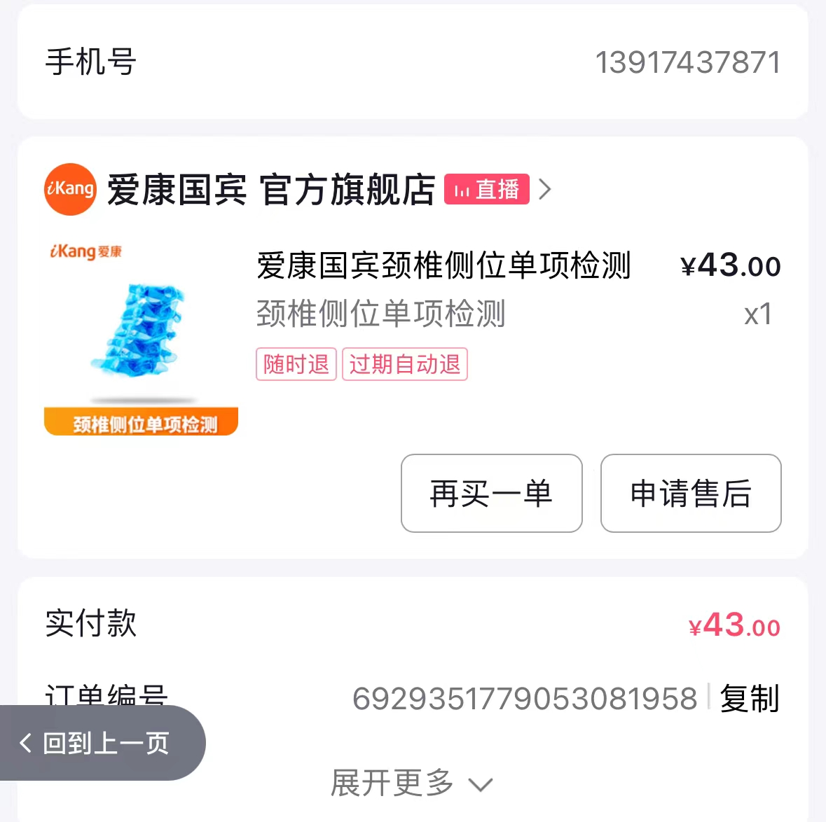
7 | linda | 15901621160 | 6929333961121273119 | 1 | 43 | 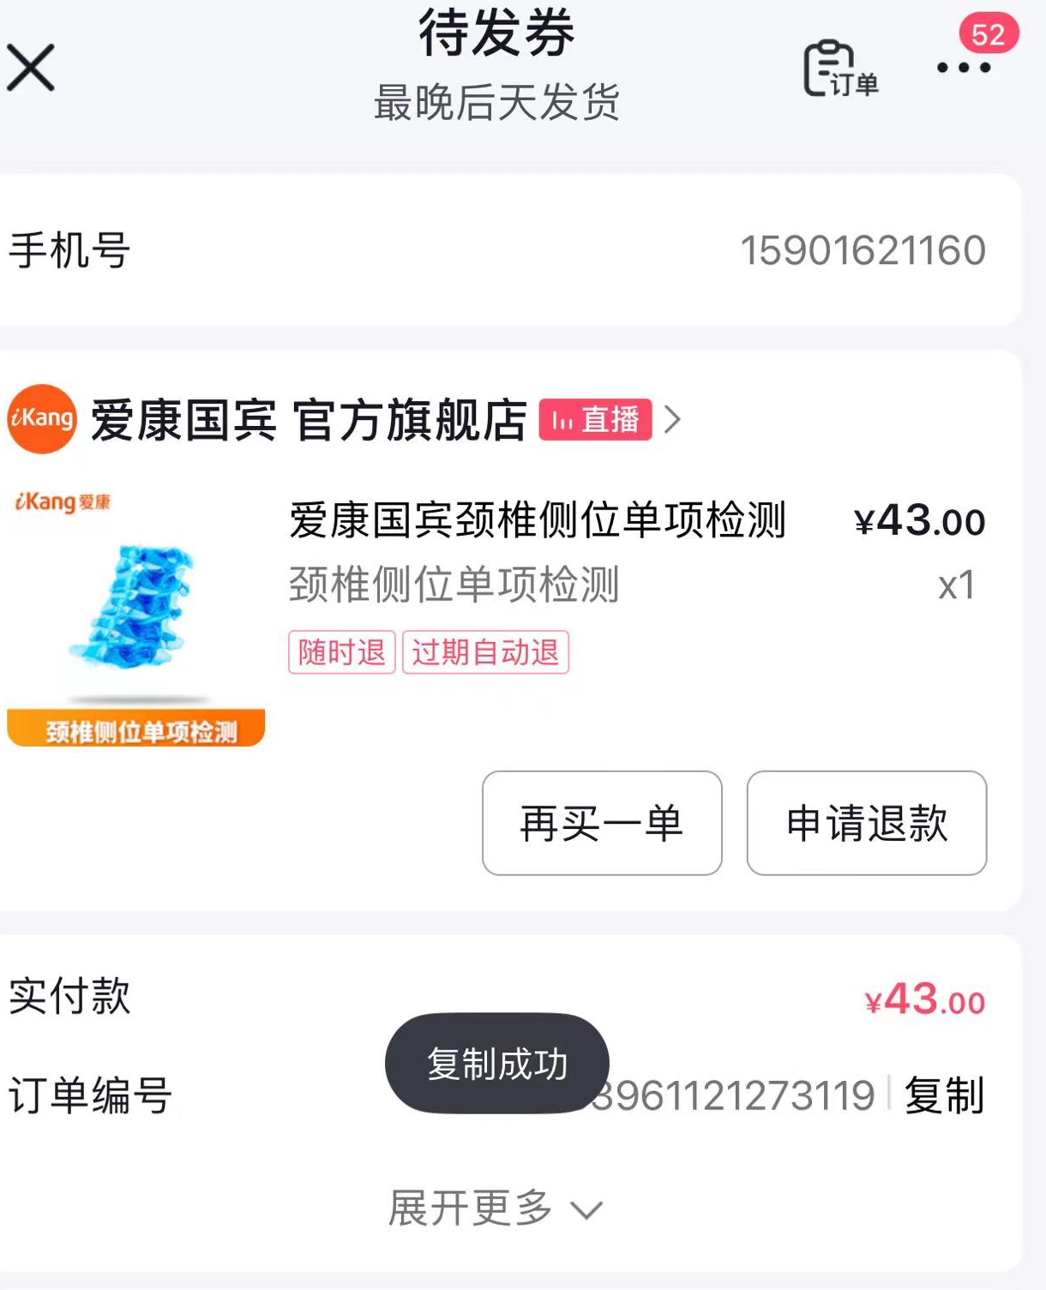
8 | ying | 13129303259 | 6929334106743707564 | 1 | 43
9 | 龙清 | 18479504811 | 6929349499807143095 | 1 | 43
10 | 雷达 | 13917121951 | 6929349474286441888 | 1 | 43 | 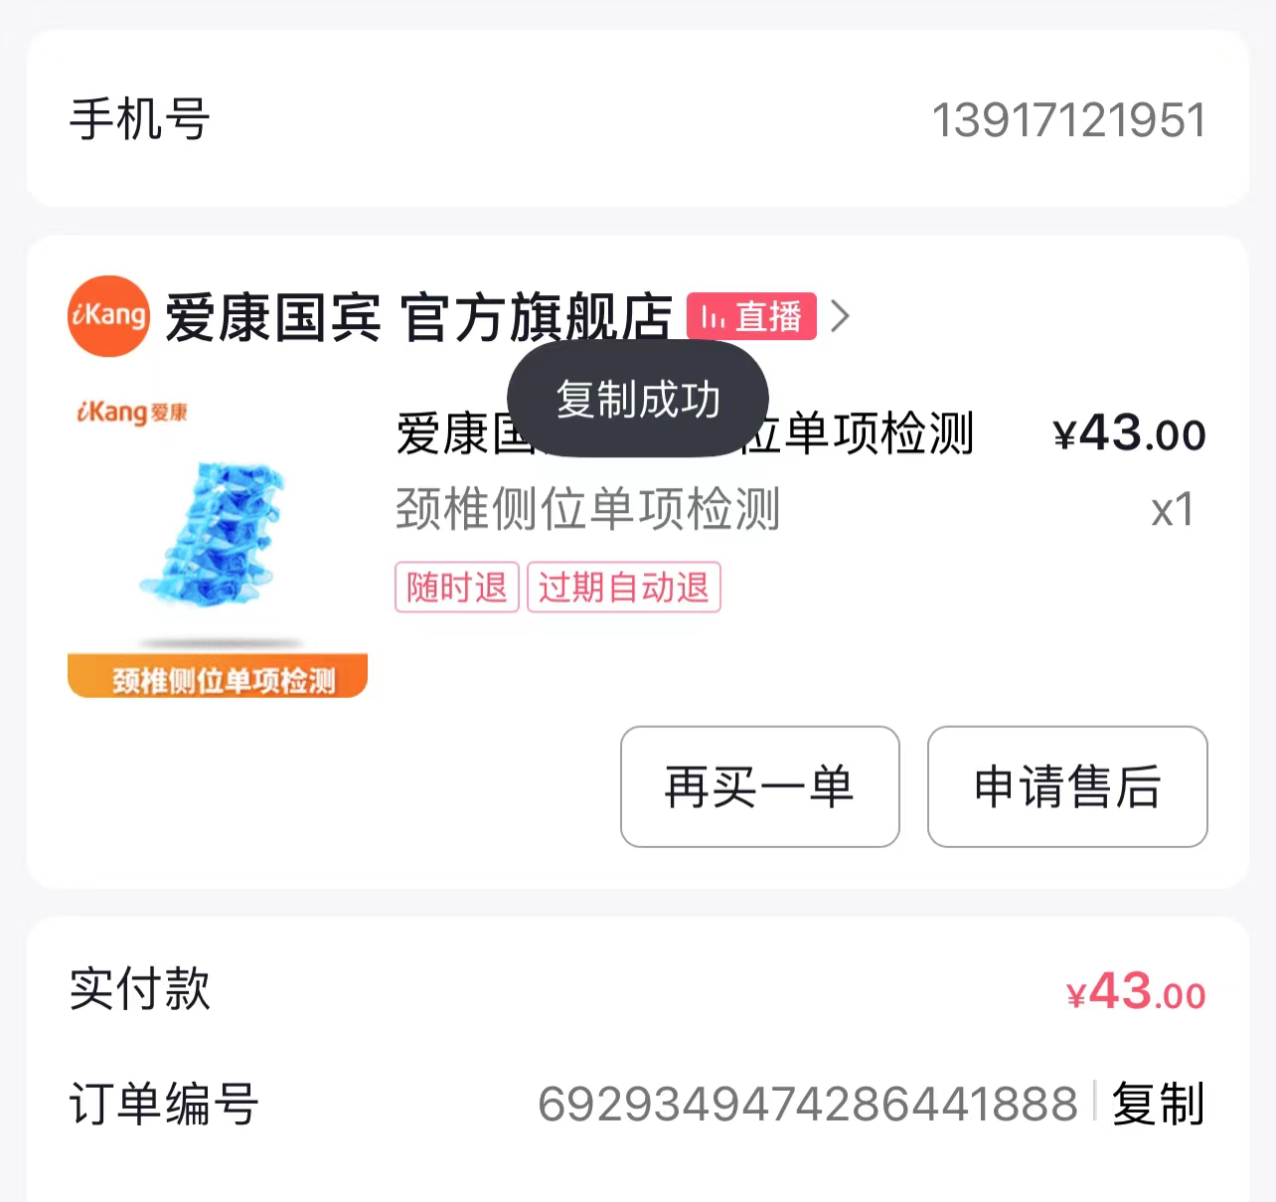
11 | ying1 | 15622982565 | 6929342879508993476 | 1 | 43 | 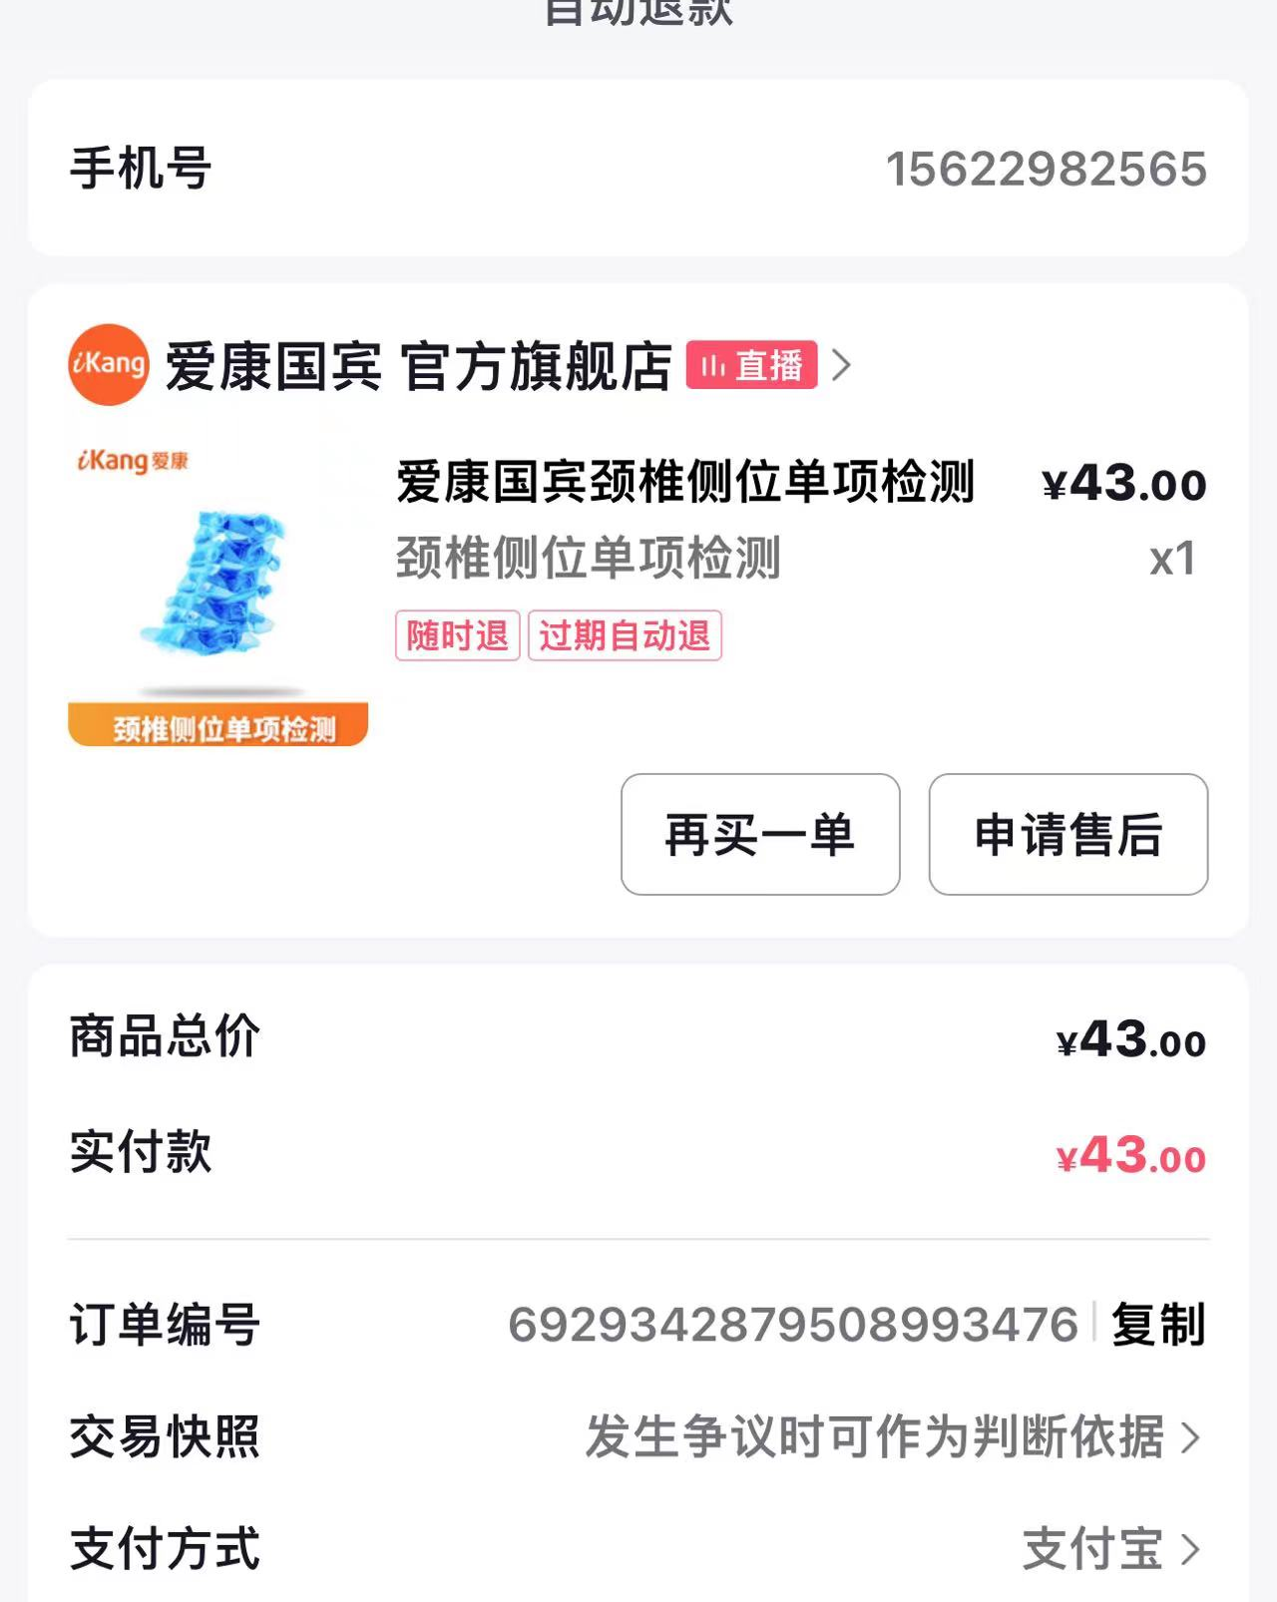
12 | ying2 | 18073648807 | 6929349379127908082 | 1 | 43 | 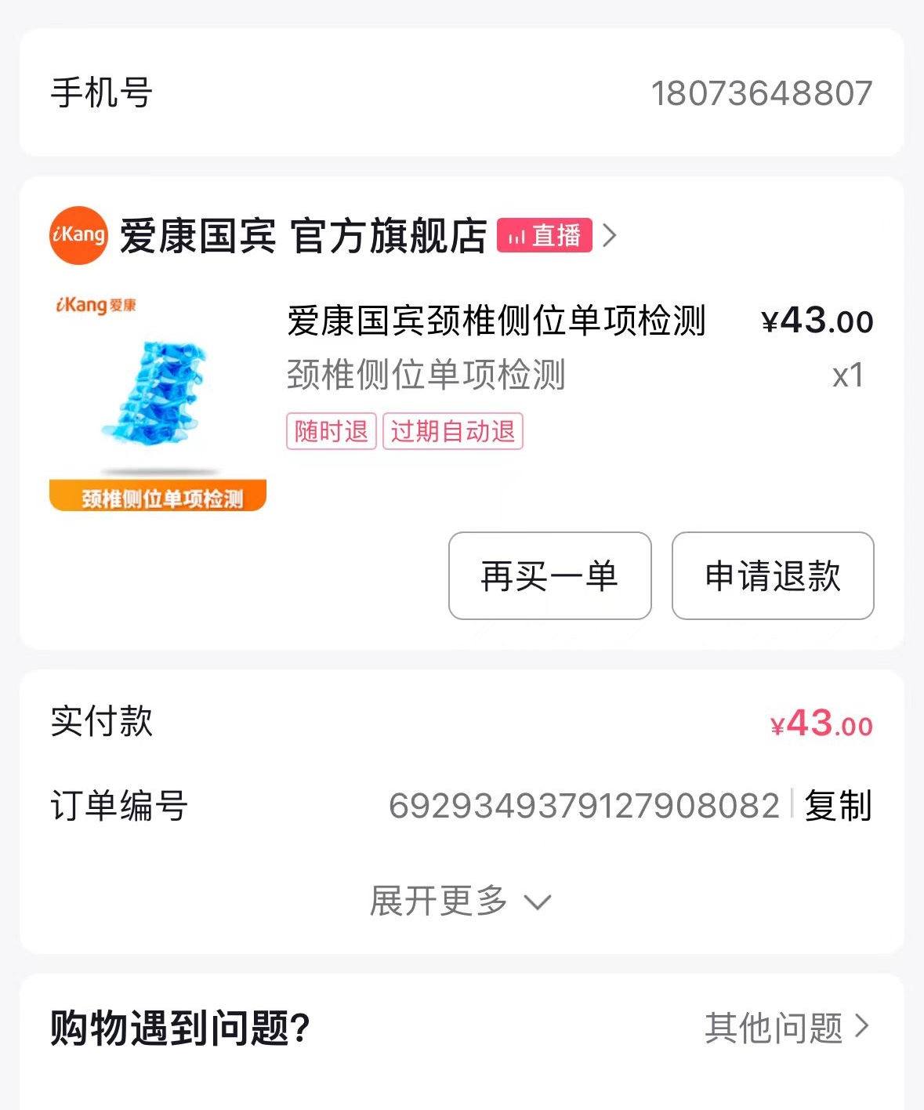
13 | 高易 | 15000986850 | 6929323128479422179 | 1 | 43 | 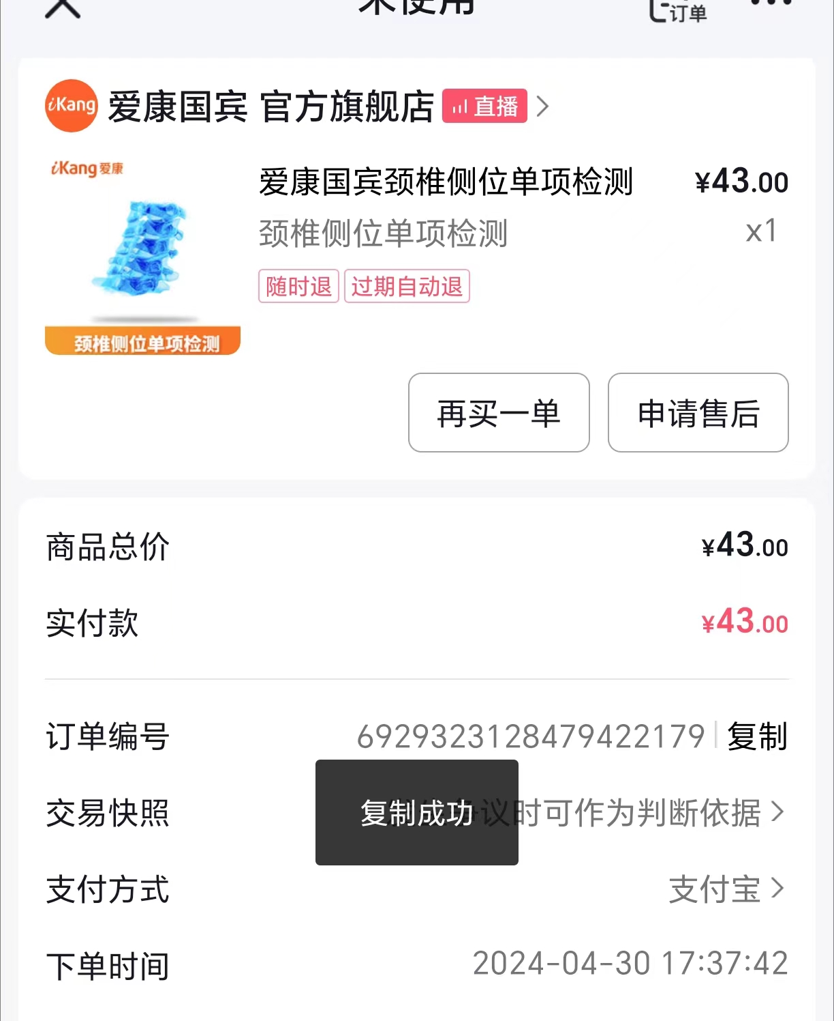
14 | 朱浩 | 18862970970 | 6929338160777466884 | 1 | 43 | 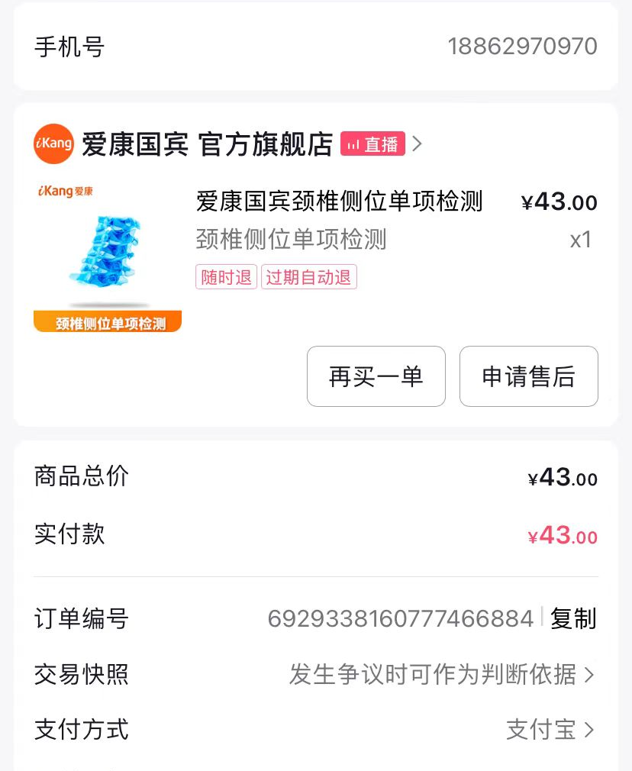
15 | 小野 | 13468674922 | 6929354095603881690 | 1 | 39 | 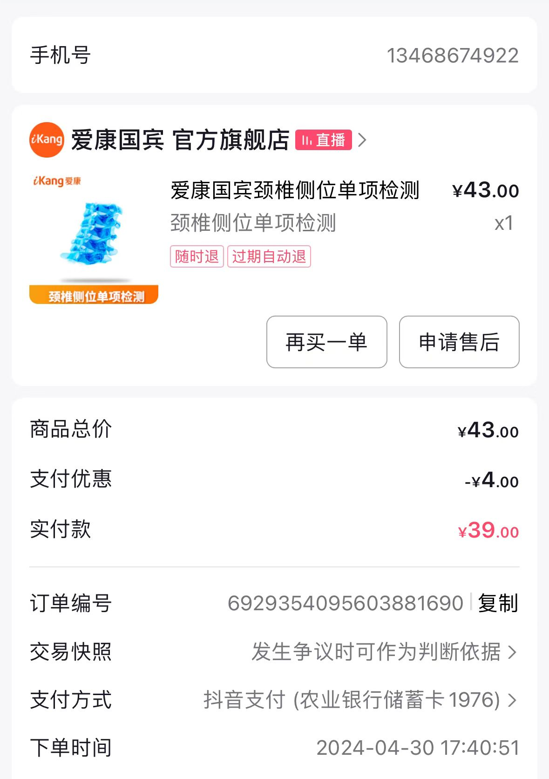
16 | 泡泡鱼 | 13601811108 | 6929345120429741630 | 1 | 43
17 | amanda | 13917134559 | 6929336114343974053 | 1 | 43
18 | summer | 13917557820 | 6929343056902755937 | 1 | 43 | 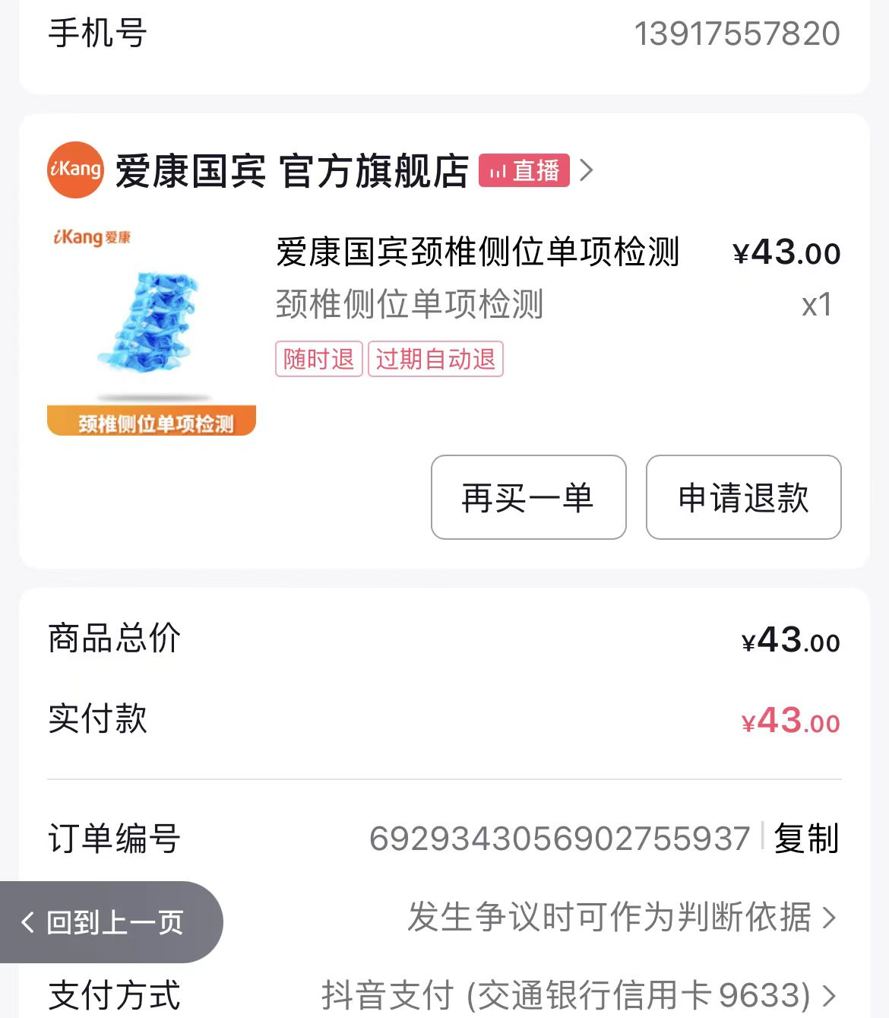
19 | 汐月 | 19514602053 | 6929327642327193308 | 1 | 43
20 | icey | 15026780223 | 6929335915412723245 | 1 | 43
21 | Elaine | 18217262074 | 6929330102071793542 | 1 | 43 | 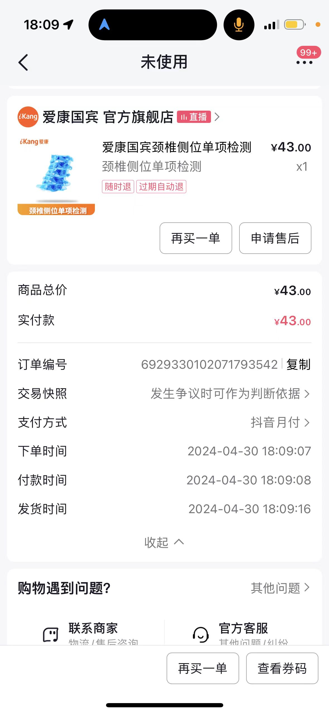
22 | Elaine | 18217262074 | 6929335944973653894 | 1 | 43 | 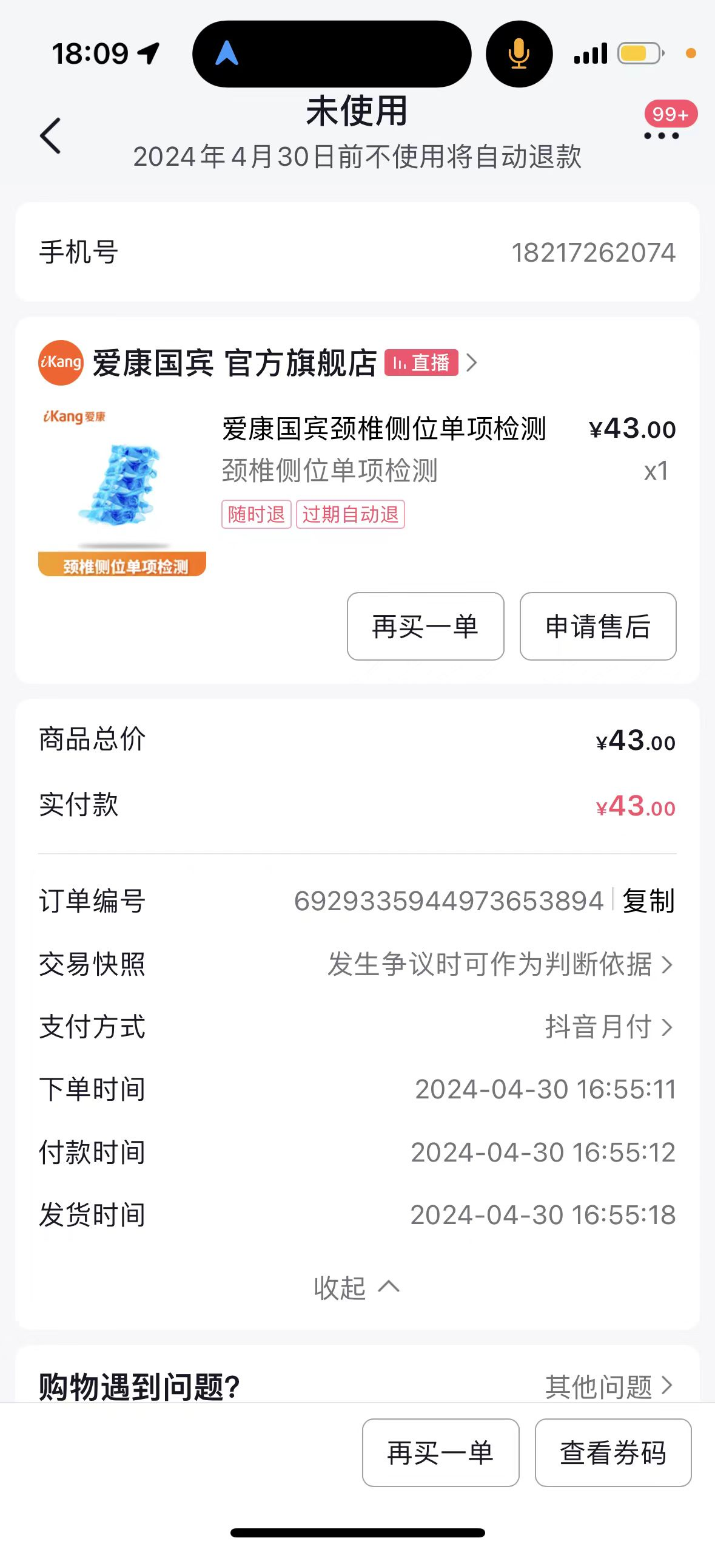
23 | 刘翔 | 13818266608 | 6929441767901566139 | 1 | 43 | 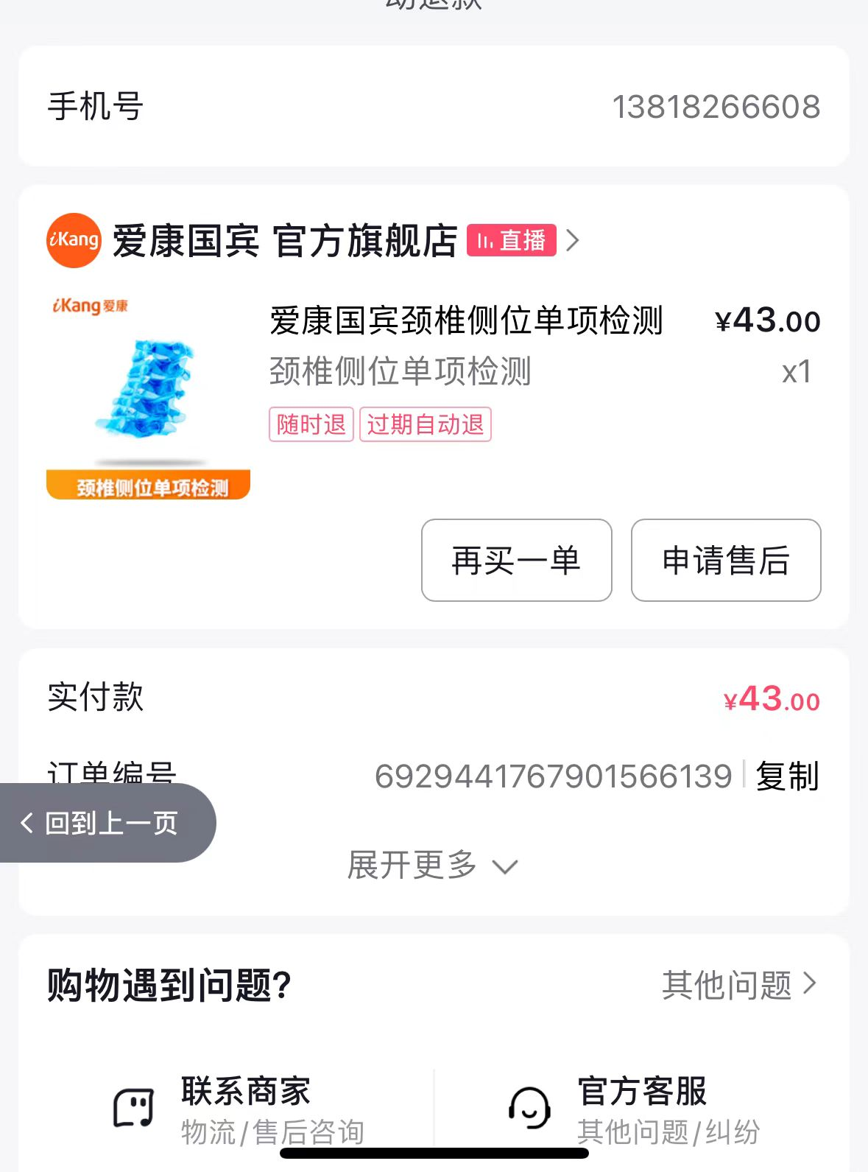
24 | 葛文琼 | 13482214511 | 6929448273740371220 | 1 | 43
25 | 王忠育 | 13801877916 | 6929417491982063514 | 1 | 43
26 | yumi | 13764047079 | 6929435305265928043 | 1 | 43
27 | 王佳林 | 13795466237 | 6929424255581427414 | 1 | 43
28 | tom | 13816017922 | 6929428769463211673 | 1 | 43 | 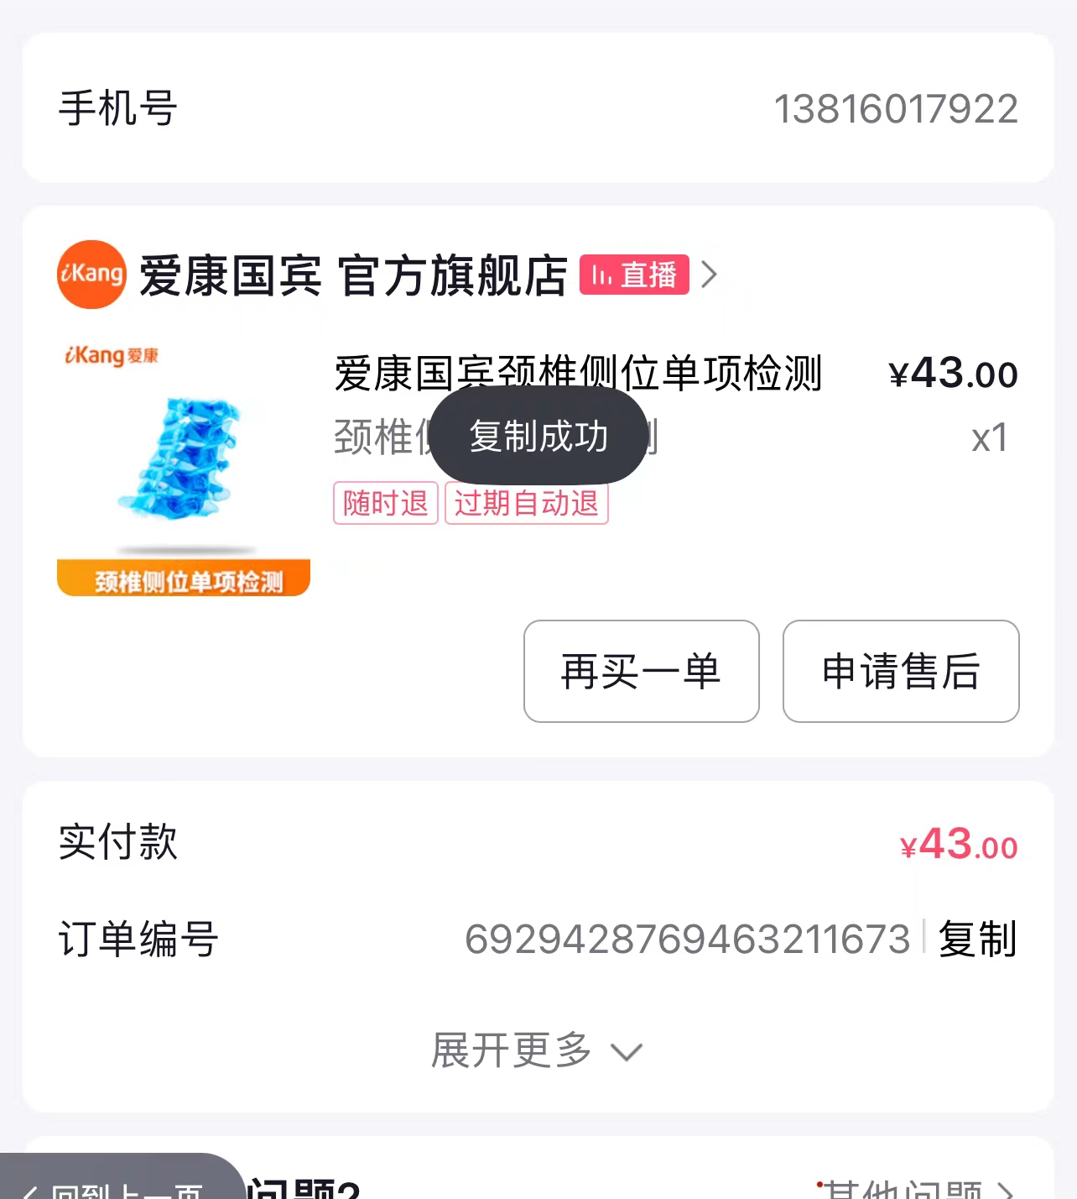
29 | cherry | 13774389386 | 6929444063336535989 | 1 | 43
30 | 小潘 | 13482077971 | 6929431109507814799 | 1 | 43
31 | 沈勇 | 19921861031 | 6929408225538348565 | 1 | 43
 |  |  |  |  | 1501

45

